상품제안서
아이리버 고속충전 여행용 멀티어댑터 20W | 상품코드: S40690

 |  |  |  |  |  |  | 02-713-8555 | www.synergygift.co.kr
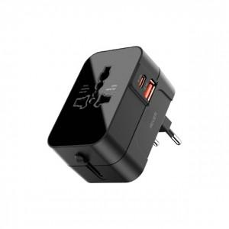 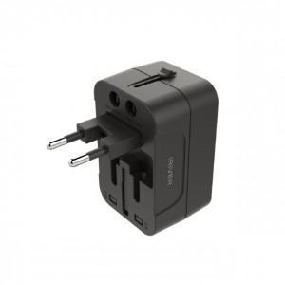 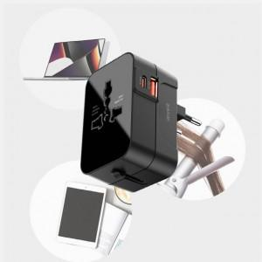

【상세/제작정보】

【인쇄/포장옵션】 | 레이저 / 포장지포장

【공급단가】 | 수량 | 30~ | 100~ | 300~ | 500~ | 1,000~
*VAT별도 | 단가 | 14,000원 | 13,100원 | 12,600원 | 12,400원 | 12,100원

【상품 URL】 | https://www.synergygift.co.kr:443/src/goods_detail.php?gdno=40690

